Ciclo2
INTEGRANTES | DOCUMENTOS CICLO 2 | Lanzamiento y Estrategia
BRA | 50 | 35
RMM | 35
JAGC | 33 | DOCUMENTOS NO PLANEADOS
JAGB | 54 | 7
GVV | 42
Total | 214 | MINUTAS/JUNTAS DE STATUS
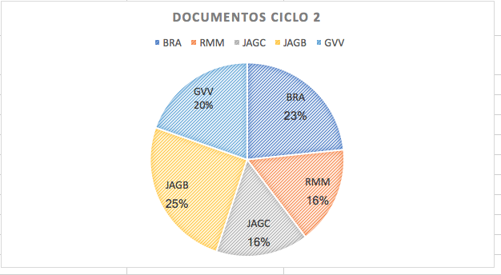
 |  | 4

Ciclo1-Ciclo2
INTEGRANTES | COMPARACIÓN DE DOCUMENTOS CICLO 1- CICLO2
BRA | 30
RMM | 25
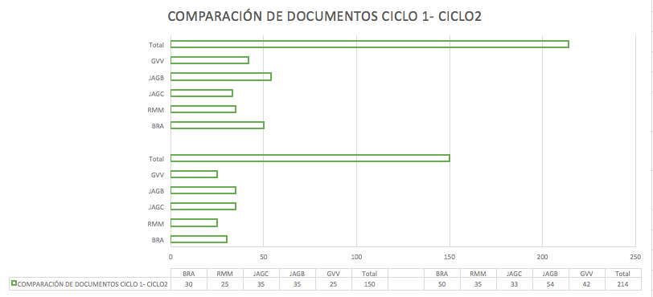
JAGC | 35
JAGB | 35
GVV | 25
Total | 150

BRA | 50
RMM | 35
JAGC | 33
JAGB | 54
GVV | 42
Total | 214

Ciclo General
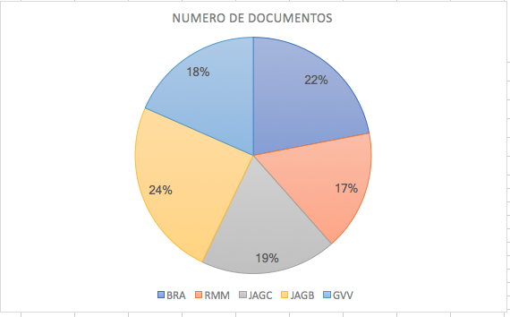
INTEGRANTES | NUMERO DE DOCUMENTOS
BRA | 80
RMM | 60
JAGC | 68
JAGB | 89
GVV | 67
Total | 364

Avance
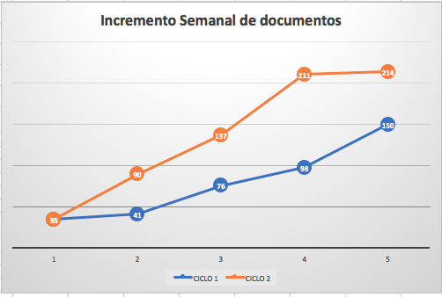
Incremento en documentos
SEMANAS | CICLO 1 | CICLO 2
1 | 35 | 35
2 | 41 | 90
3 | 76 | 137
4 | 98 | 211
5 | 150 | 214

